識別判定アシスタント
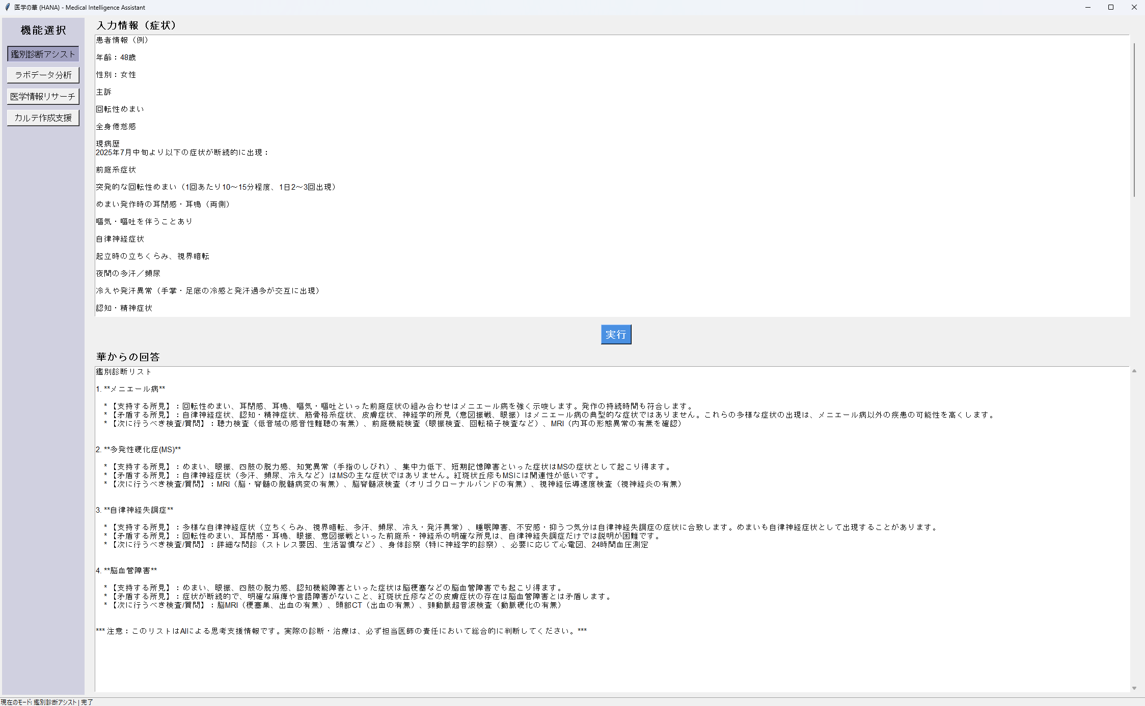

下記の表は、４つの疾患の「主な特徴」「支持する所見」「矛盾する所見」「キーとなる検査」を並べて比較したものです。違いを俯瞰しやすいようにまとめました。

疾患 | 主な病態 | 支持する所見 | 矛盾する所見 | キーとなる検査・質問
メニエール病 | 内リンパ水腫 → 前庭・蝸牛障害 | - 発作性の回転性めまい | - 全身倦怠、自律神経症状、皮膚症状など多彩な全身症状 | - 聴力検査（低音域難聴）
 |  | - 耳閉感・耳鳴 |  | - 前庭機能検査（眼振、VEMP）
 |  | - 嘔気・嘔吐 |  | - 内耳MRI
多発性硬化症(MS) | 中枢神経髄鞘脱落 → 中枢性神経症状 | - 眼振、四肢脱力、知覚異常 | - 自律神経障害や皮膚病変は典型的でない | - MRI（脱髄病変）
 |  | - 認知・記憶障害 |  | - 髄液検査（O-バンド）
 |  |  |  | - 視神経伝導速度
自律神経失調症 | 自律神経バランス異常 | - 起立性低血圧、頻尿・多汗 | - 強い回転性めまい、眼振、意図振戦など神経所見 | - ストレス・生活習慣問診
 |  | - 睡眠障害 |  | - 24h血圧、心電図
 |  | - 倦怠感 |  | - 神経学的診察
脳血管障害 | 脳梗塞・脳出血による局所神経障害 | - 突発性のめまい、眼振 | - 断続性発作、皮膚症状や持続的紅斑は説明困難 | - 頭部CT/MRI（出血・梗塞）
 |  | - 四肢麻痺・脱力 |  | - 頸動脈エコー
 |  | - 認知障害

メニエール病は「内耳」の機能障害が主体で、めまい→耳鳴→聴力低下という順序性が典型。

MSは「中枢神経の脱髄」で、眼振や四肢症状・認知障害が混在するため、髄液検査やMRIでの脱髄所見が決め手。

自律神経失調症は疾患というより「自律神経の総合失調」で、全身症状は幅広いが、中枢や前庭の明確病変はない。

脳血管障害は急性・半急性の「局所神経障害」で、麻痺や感覚障害が持続的に残る点が大きく異なる。

これらの違いを踏まえ、最も説明力の高い所見を中心に聴取・検査を組み立てると効率的です。

ラボデータ分析
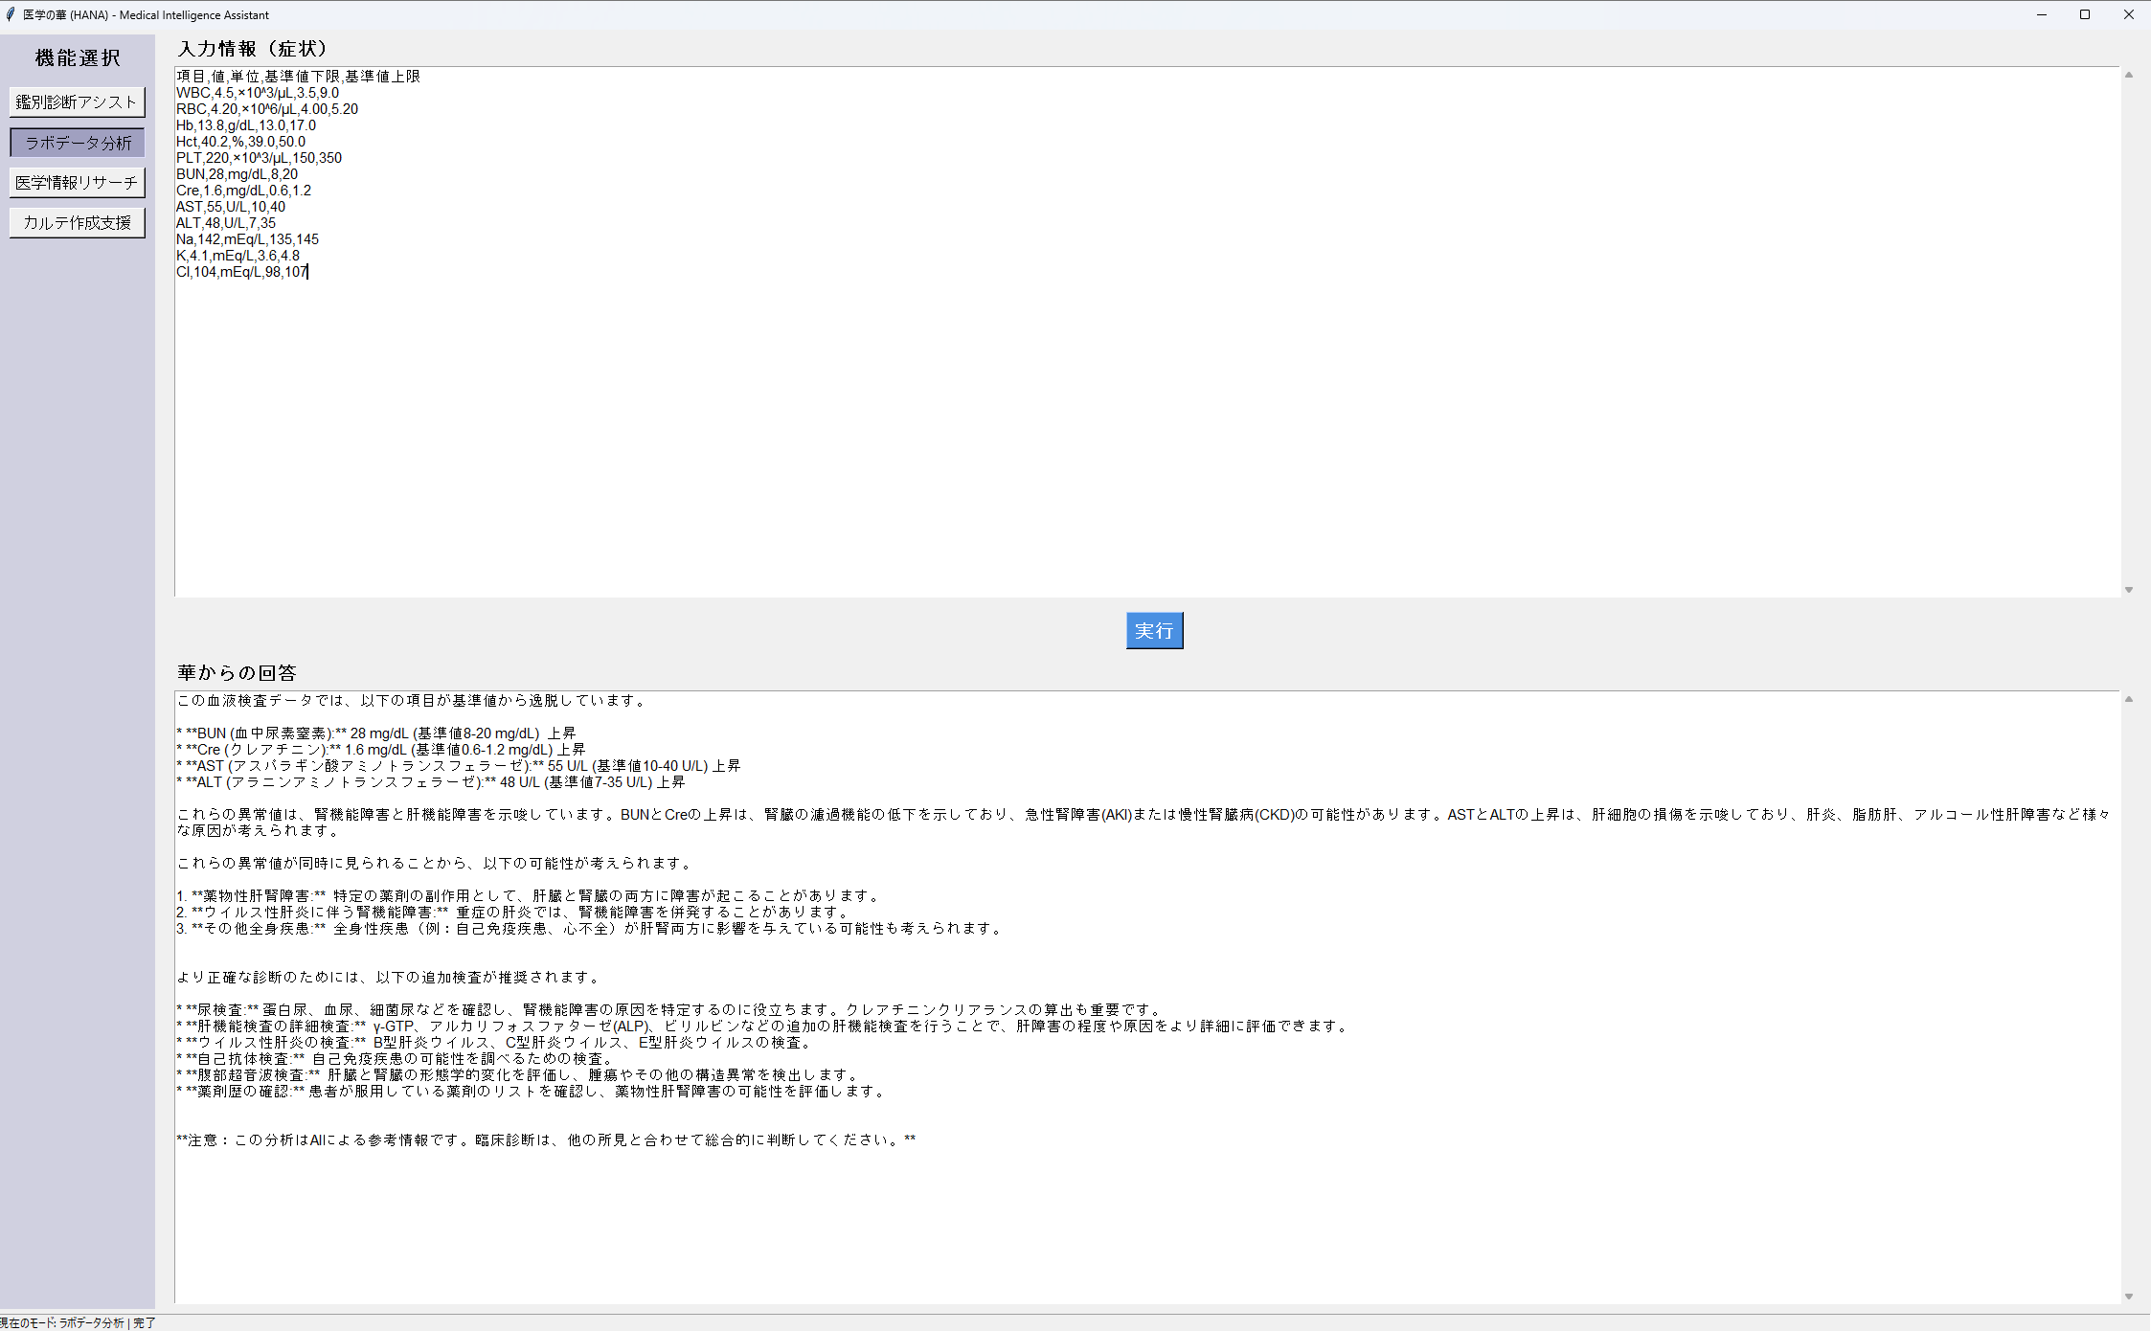

ご提示の解釈は概ね妥当ですが、さらに精度を高めるために以下のポイントを加えるとよりクリニカルに役立ちます。

1. BUN/Cre 比の評価

BUN 28、Cre 1.6 で比率は約17.5：

比が20以上なら前腎性（脱水・循環不全）、10～20なら腎性（糸球体障害）寄りと考えられます。

※今回17.5 は中間的なので、脱水＋糸球体障害の両方の可能性を念頭に。

2. eGFR の算出

クレアチニン値から推定糸球体濾過量（eGFR）を計算し、CKD（慢性腎臓病）ステージの評価に用いると腎機能障害の Chronic vs Acute がより明確に。

3. AST/ALT 比と併用マーカー

AST 55、ALT 48 → AST/ALT ≒1.15：

アルコール性肝障害では AST/ALT >2、肝炎では逆に1未満になることが多いので、現状ではどちらにも特異的ではありません。

γ-GTP や ALP、LDH も併せて見ると、胆道系障害や筋由来上昇の可能性まで切り分けやすくなります。

4. 時間経過でのトレンド把握

過去の検査値と比較し、Cre や肝酵素の上昇が急性か慢性かを判別。

AKI では数日単位で上昇、CKD では月～年スケールで漸増する点が異なります。

5. 追加検査の優先順位

1. 尿検査＋尿沈渣：蛋白尿の有無に加え、赤血球シリンダーや白血球シリンダーの検出で腎障害部位を絞る。

2. eGFR 計算：CKD ステージ判定と AKI 判別に必須。

3. γ-GTP・ALP・LDH：肝／胆道障害の鑑別に有用。

4. 脱水評価：体重、血漿浸透圧、尿比重を測定し、前腎性かどうかを再評価。

5. ウイルスマーカー・自己抗体：薬剤性以外の肝障害原因を洗い出す。

まとめ

基本的な「腎機能障害＋肝機能障害」の仮説は正しいです。

BUN/Cre 比、eGFR、AST/ALT 比といった指標を併用し、脱水性前腎性障害と実質性障害の切り分けを行うと、診断精度が向上します。

まずは「尿検査＋eGFR 計算」「脱水評価」「γ-GTP・ALP などの追加肝マーカー」から着手するとよいでしょう。

引き続き、他の情報（既往歴、体液量評価、服薬歴など）と合わせて総合的にご判断ください。

医学情報リサーチ
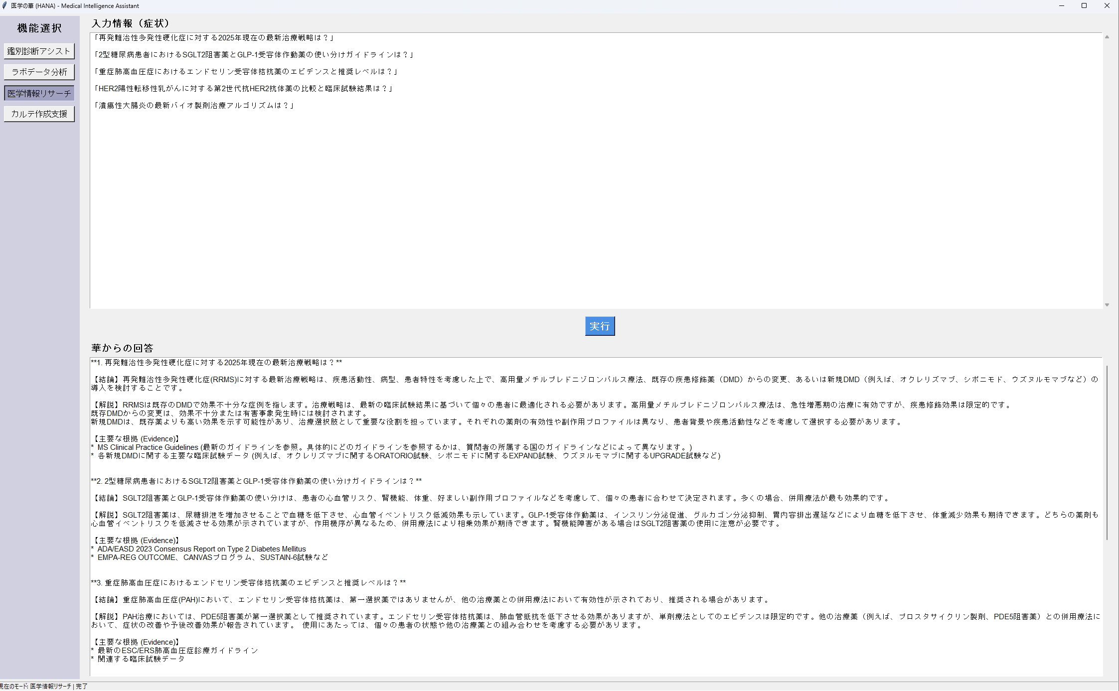

1. 再発難治性多発性硬化症（RRMS）

高用量メチルプレドニゾロンパルス療法：急性増悪期には標準的です。

既存DMDからの変更→新規DMD導入：正しい流れです。

主要試験名の修正：

オクレリズマブ（Ocrelizumab）のRRMS適応を支持するのは、OPERA I/II試験です（ORATORIOは主にPPMS対象）

シポニモド（Siponimod）は二次進行型MS（SPMS）でEXPAND試験、RRMSでは SUNBEAM/CONSONANCE 試験があります

第３の薬剤としてはオファツムマブ（Ofatumumab）のASCLEPIOS I/II試験、あるいはウブリツクシマブ（Ublituximab）のULTIMATE I/II試験などが挙げられます

→ これらに合わせて試験名を修正すると、より厳密なエビデンス引用になります。

2. SGLT2阻害薬 vs. GLP-1受容体作動薬

心血管・腎保護効果や体重減少効果の使い分けはそのとおり。

推奨ガイドラインも ADA/EASD 2023 コンセンサスレポートで合致しています。

併用療法のエビデンスとしては、DURATION-8（GLP-1＋SGLT2併用）などの試験も言及可能です。

→ 基本的には正確ですが、試験名を追加するとエビデンス感が強まります。

3. 重症肺高血圧症（PAH）におけるエンドセリン受容体拮抗薬

単剤より併用での使用が主流、という点もガイドライン（ESC/ERS 2022）と一致します。

ただし第一選択群は初期リスク評価によって「単剤」「二剤併用」「三剤併用」を判断する方式なので、
「PDE5阻害薬単独」ではなく「低～中リスク例に対しては二剤併用（ERA＋PDE5i）」が推奨される点にご注意を。

4. HER2陽性転移性乳がんの第2世代抗HER2抗体

トラスツズマブ・デルクステカン（T-DXd）、パラツズマブ（Pertuzumab）、トラスツズマブ・エムタンシン（T-DM1）が主要です。

臨床試験名としては、CLEOPATRA 試験（Pertuzumab＋Trastuzumab＋化学療法）、DESTINY-Breast01/03（T-DXd）などを引用すると分かりやすいでしょう。

5. 潰瘍性大腸炎のバイオ製剤アルゴリズム

ステップアップ戦略、TNFα阻害薬→抗インテグリン（Vedolizumab）→抗IL-12/23（Ustekinumab）の流れは正しいです。

最新ガイドラインは日本消化器病学会だけでなく、ECCO（European Crohn’s and Colitis Organisation）ガイドも併記すると国際的視点が加わります。

まとめ

全体の構成：結論・解説・エビデンスという３部構成は非常に良いです。

改善ポイント：

1. 臨床試験名を適切なフェーズ・適応に合わせて修正

2. 各ガイドライン（国内外）や主要試験名を具体的に挙げる

3. PAH や RRMS のリスク層別化・適応フェーズの言及

この調整を加えれば、エビデンスベースかつより正確なAI応答用プロンプトとして完成度が高まります。

Sheet4
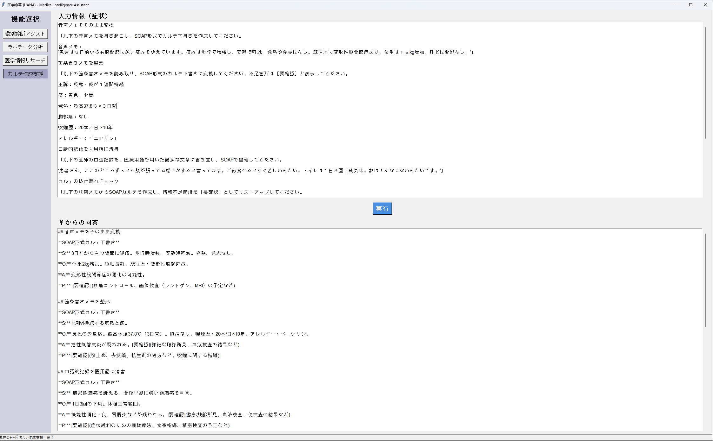

音声メモをそのまま変換 | ## 音声メモをそのまま変換

「以下の音声メモを書き起こし、SOAP形式でカルテ下書きを作成してください。 | **SOAP形式カルテ下書き**

音声メモ： | **S:** 3日前から右股関節に鈍痛。歩行時増強、安静時軽減。発熱、発赤なし。
‘患者は３日前から右股関節に鈍い痛みを訴えています。痛みは歩行で増強し、安静で軽減。発熱や発赤はなし。既往歴に変形性股関節症あり。体重は＋２kg増加、睡眠は問題なし。’」
 | **O:** 体重2kg増加。睡眠良好。既往歴：変形性股関節症。
箇条書きメモを整形
 | **A:** 変形性股関節症の悪化の可能性。
「以下の箇条書きメモを読み取り、SOAP形式のカルテ下書きに変換してください。不足箇所は［要確認］と表示してください。
 | **P:** [要確認] (疼痛コントロール、画像検査（レントゲン、MRI）の予定など)
主訴：咳嗽・痰が１週間持続

痰：黄色、少量 | ## 箇条書きメモを整形

発熱：最高37.8℃ ×３日間 | **SOAP形式カルテ下書き**

胸部痛：なし | **S:** 1週間持続する咳嗽と痰。

喫煙歴：20本／日 ×10年 | **O:** 黄色の少量痰。最高体温37.8℃（3日間）。胸痛なし。喫煙歴：20本/日×10年。アレルギー：ペニシリン。

アレルギー：ペニシリン」 | **A:** 急性気管支炎が疑われる。[要確認](詳細な聴診所見、血液検査の結果など)

口語的記録を医用語に清書 | **P:** [要確認](咳止め、去痰薬、抗生剤の処方など。喫煙に関する指導)

「以下の医師の口述記録を、医療用語を用いた簡潔な文章に書き直し、SOAPで整理してください。
 | ## 口語的記録を医用語に清書
‘患者さん、ここのところずっとお腹が張ってる感じがすると言ってます。ご飯食べるとすぐ苦しいみたい。トイレは１日３回下痢気味。熱はそんなにないみたいです。’」
 | **SOAP形式カルテ下書き**
カルテの抜け漏れチェック
 | **S:** 腹部膨満感を訴える。食後早期に強い飽満感を自覚。
「以下の診察メモからSOAPカルテを作成し、情報不足箇所を［要確認］としてリストアップしてください。
 | **O:** 1日3回の下痢。体温正常範囲。
S：頭痛、光過敏、吐き気
 | **A:** 機能性消化不良、胃腸炎などが疑われる。[要確認](腹部触診所見、血液検査、便検査の結果など)
O：体温36.8℃、血圧120/78mmHg、頸部硬直なし
 | **P:** [要確認](症状緩和のための薬物療法、食事指導、精密検査の予定など)
A：片頭痛疑い

P：鎮痛薬処方予定」 | ## カルテの抜け漏れチェック

複数患者エントリーの一括変換 | **SOAP形式カルテ下書き**

「以下の複数患者の音声メモをまとめてSOAP形式の下書きに変換してください。各症例ごとにS/O/A/Pを分けてください。 | **S:** 頭痛、光過敏、吐き気。

‘50代男性、２週間前から両膝の疼痛。歩行時に音がする。ヒアルロン酸注射歴あり。’ | **O:** 体温36.8℃、血圧120/78mmHg、頸部硬直なし。

‘30代女性、発熱３日間、咽頭痛、リンパ節腫大を自覚。’」 | **A:** 片頭痛疑い。

**P:** 鎮痛薬処方予定。 | **P:** 鎮痛薬処方予定。

**情報不足箇所:** [要確認](頭痛の部位、持続時間、強度、既往歴、神経学的診察所見など) | **情報不足箇所:** [要確認](頭痛の部位、持続時間、強度、既往歴、神経学的診察所見など)

## 複数患者エントリーの一括変換 | ## 複数患者エントリーの一括変換

**症例1：50代男性** | **症例1：50代男性**

**S:** 2週間前から両膝の疼痛。歩行時関節雑音。 | **S:** 2週間前から両膝の疼痛。歩行時関節雑音。

**O:** ヒアルロン酸注射歴あり。 | **O:** ヒアルロン酸注射歴あり。

**A:** 変形性膝関節症の悪化の可能性。 | **A:** 変形性膝関節症の悪化の可能性。

**P:** [要確認](画像検査（レントゲン、MRI）の予定、疼痛コントロール、理学療法など) | **P:** [要確認](画像検査（レントゲン、MRI）の予定、疼痛コントロール、理学療法など)

**症例2：30代女性** | **症例2：30代女性**

**S:** 3日間の発熱、咽頭痛、リンパ節腫大。 | **S:** 3日間の発熱、咽頭痛、リンパ節腫大。

**O:** [要確認](体温、咽頭所見、腫大リンパ節の部位と大きさなど) | **O:** [要確認](体温、咽頭所見、腫大リンパ節の部位と大きさなど)

**A:** 急性咽頭炎、ウイルス性感染症などが疑われる。 | **A:** 急性咽頭炎、ウイルス性感染症などが疑われる。

**P:** [要確認](血液検査、咽頭培養検査の予定、対症療法など) | **P:** [要確認](血液検査、咽頭培養検査の予定、対症療法など)

